PD
เลขที่ SKU : 03-200-051 วันที่ : 06/01/2024
1. ข้อมูลสินค้า |  |  |  | รูปสินค้า
ประเภท (กลุ่มหลัก) | เคมี/กาว | ประเภท (กลุ่มรอง) | น้ำมันเลื่อยโซ่
ชื่อภาษาไทย | น้ำมันหล่อลื่นบาร์เลื่อยโซ่ EUROX | ชื่อภาษาอังกฤษ
รหัสสินค้า | 03-200-051 | Barcode | 8859007703009
สถานะสินค้า | A | รหัสทีมขาย
รุ่น (Model) |  | ยี่ห้อ | EUROX
สีตัวสินค้า |  | สีของบรรจุภัณฑ์
ทำจากวัสดุ |  | ประเทศผู้ผลิต
ผู้ผลิต | บริษัท ดีเอ็นพี อินเตอร์เทค จำกัด

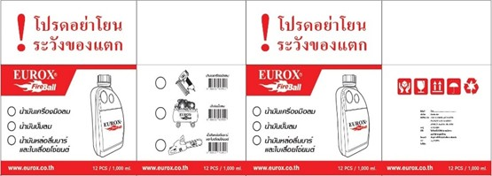
2. คุณสมบัติ |  |  |  | รูปบรรจุภัณฑ์
ขนาด | 1000 มล.

3. รายละเอียดบรรจุภัณฑ์
ขนาดสินค้า (ซม.) | 19x8x25 (ไม่รวมบรรจุภัณฑ์) | น้ำหนักสินค้า (กก.) | 1 (ไม่รวมบรรจุภัณฑ์)
ขนาดกล่อง 1 (ซม.) | 36x29x25 | ขนาดบรรจุ (กล่อง) | 12 ขวด
ขนาดกล่อง 2 (ซม.)
 |  | น้ำหนักรวมสินค้า (กก.) | 12
บาร์โค้ดกล่อง | 28859007703003 | ขนาดลัง (ซม.) | xx
ขนาดบรรจุ (ลัง) |  | น้ำหนักลังรวมสินค้า (กก.)
 |  |  |  | อุปกรณ์ภายในกล่อง
4. อุปกรณ์ภายในกล่อง
- น้ำมันหล่อลื่นบาร์เลื่อยโซ่

5. วิธีการใช้งาน
ใช้เพื่อหล่อลื่นไม่ให้เกิดความเสียหายและเพื่อยืดอายุการใช้งาน

6. จุดเด่น จุดขาย ของสินค้า
- ใช้กับบาร์เลื่อยโซ่ ทุกชนิด - น้ำมันหล่อลื่นคุณภาพสูง ช่วยยืดอายุการใช้งานปั๊มลม - ผสมสารพิเศษ ช่วยหล่อลื่น ป้องกันเขม่า สนิม หรือการเกิดฟอง - ปกป้องแหวน ลูกสูบ เสื้อสูบ


7. การรับประกัน |  |  |  | รูปลังสินค้า
ระยะเวลารับประกัน (เดือน) | 0 ระบุ
ประเภทการรับประกัน
เงื่อนไขการรับประกัน

8. ข้อมูล สคบ.
ชื่อสินค้า | น้ำมันหล่อลื่นบาร์เลื่อยโซ่ EUROX
ผลิตจากประเทศ | PRC
จัดจำหน่ายโดย | บริษัท คิงบางกอก อินเตอร์เทรด จำกัด
 | 541,543,545 ซอย 39/1 แขวงท่าแร้ง เขตบางเขน กรุงเทพมหานคร 10220
 | เลขประจำตัวผู้เสียภาษี: 0105545012035 สำนักงานใหญ่ | โทรศัพท์: 02-509-3850 | โทรสาร: 02-509-3856 |  |  | รูป Barcode
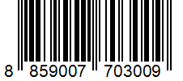
บรรจุ | 12 ขวด/กล่อง
วิธีการใช้ | ใช้เพื่อหล่อลื่นไม่ให้เกิดความเสียหายและเพื่อยืดอายุการใช้งาน
คำเตือน | ขณะใช้งานหรือเลิกใช้งาน ควรเก็บอุปกรณ์ให้พ้นมือเด็กเพื่อความปลอดภัย
ราคา | ระบุ ณ จุดขาย
วันที่ผลิต

9. ข้อควรระวัง
คำเตือน | ขณะใช้งานหรือเลิกใช้งาน ควรเก็บอุปกรณ์ให้พ้นมือเด็กเพื่อความปลอดภัย
ข้อแนะนำในการใช้งาน | ห้ามใช้งานผิดประเภท

